0901
РАБОЧИЙ ТЕХНИЧЕСКИЙ ОТЧЕТ |  |  |  |  | НОМЕР: 2020 09 GN 001
 |  |  |  |  | ДАТА: 2020 09 04
Наименование предприятия |  |  |  | ООО"Чуставтотеххизмат-Н"
Ф.И.О. составившего отчет |  |  |  | Яхъяев Ботирхон Исмоилович
Номер телефона с кодом города |  |  |  | .+99899-3226266
Модель |  |  | Идентификационный номер автомобиля |  | Пробег | Дата продажи
Кобальт |  |  | XWBJF69VELA027308 |  | 3456 | 2020-01-24
 |  |  |  | Описание проблемы
 |  |  |  | Мизож автомобилнинг орка овоз сундиргичидан сув окаётганлиги юзасидан мурожаат килди
А. |  | Автомобиль стоял, двигатель не работал
В. | Автомобиль находился в движении: |  |  | Информация относительно проблемы (Приложить чертеж или фотграфию неисправности)
 |  | При торможении
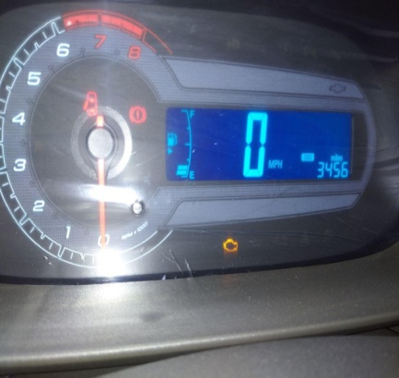
 |  | При переходе от ускорения к накату
 |  | При переключение на задний ход |  | XWBJF69VELA027308
 |  | При повороте
 |  | При ускорении
 |  | При замедлении
 |  | При _____ оборотах в минут
 |  | При любой скорости
 |  | На неровной дороге
 |  | На __2-3___ передаче
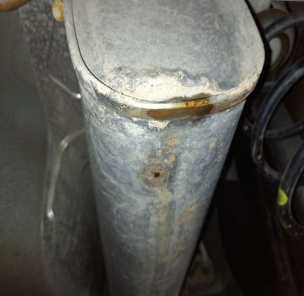
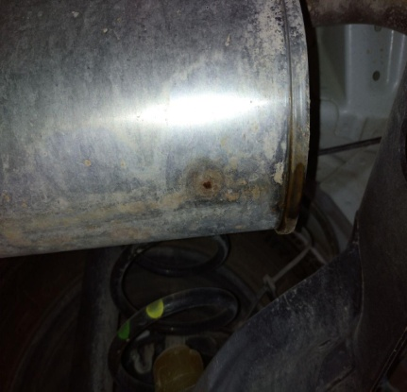
С. | При использовании:
 |  | Тормозов
 |  | При повороте руля
 |  | При выключении сцепления
 |  | Обогревателя / кондиционера
 |  | При работе стеклоочистит / омывателя
 |  | При включении радио / CD проигрыват
 |  | Обогревателя заднего стекла
 |  | Прочее
D. | При работе двигателя:
 |  | При запуске |  | 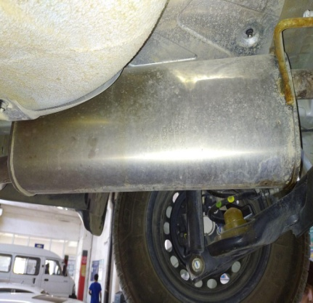
 |  | При прогреве
 |  | На холостом ходу
 |  | При горячем двигателе
E. | Возникает:
 |  | При ускорении
 |  | При высоких оборотах двигателя
 |  | При большой скорости
 |  | При большой загрузке багажника
F. | Когда случается по времени: |  |  | Информация о проблемной детали
 |  | Всегда |  | Номер детали по каталогу: | 94763374
 |  | Иногда |  | Наименование детали: | ГЛУШИТЕЛЬ ЗАДНИЙ
 |  | После 60-80 км движения |  | Название поставщика: | “Автокомпонент” МЧЖ
 |  | После _____ минут езды |  | LOT № детали:
Действия инженера по гарантии дилерского предприятия |  |  |  | Автомобил текширилганда орка овоз сундиргичида тешик юзага келганли аникланди. Ташки таъсир мавжуд эмас. Тех отчетьга видео файл илова килинди.

Ответственный Отдел по принятию мер и исследованию проблемы

 |  |  |  | (заполняется со стороны Отдела Гарантии качества АО "UzAUTOMotors")

